Sheet1
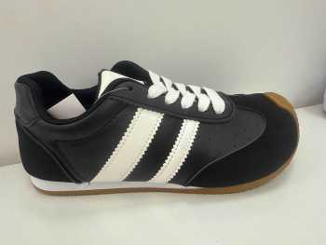 | 7-J755 | A | 152 | 12 | 1824
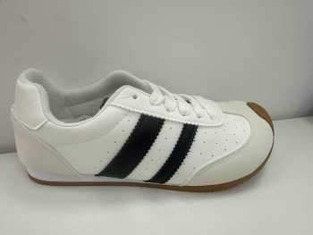 | 7-J755 | B | 236 | 12 | 2832
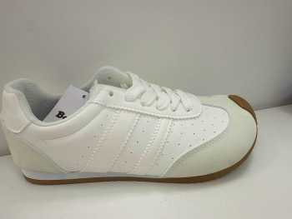 | 7-J755 | C | 117 | 12 | 1404
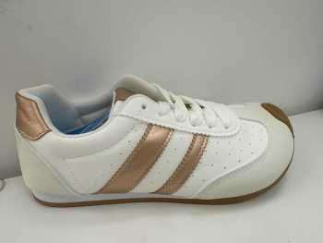 | 7-J755 | D | 65 | 12 | 780
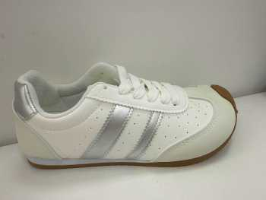 | 7-J755 | E | 9 | 12 | 108
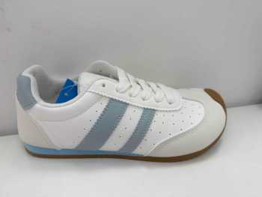 | 7-J755 | G | 40 | 12 | 480
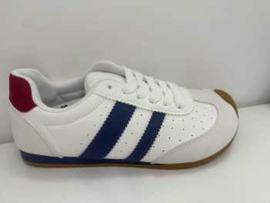 | 7-J755 | H | 32 | 12 | 384
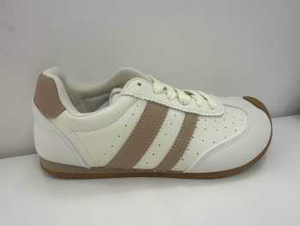 | 7-J755 | J | 51 | 12 | 612
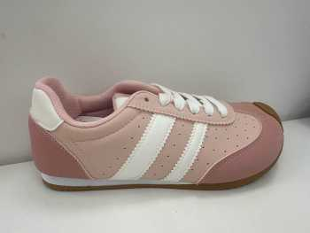 | 7-J755 | K | 35 | 12 | 420
 |  |  |  |  | 8844 PARES

